表紙
※新規申請が令和７年12月1日以降の受付物件用の帳票です

自己評価書 ・ 設計内容説明書 <共同住宅等>

【 住戸評価 】

 | 【建築物の名称】

 | 【建築物の所在地】

 | 【その他】

(必須)5-1,5-2木造・鉄骨造
自己評価書・設計内容説明書【共同住宅等用】－住戸評価 |  |  |  |  |  |  |  |  |  |  |  |  |  |  |  |  |  |  |  |  |  |  |  | 木造(軸組工法・枠組壁工法) ・ 鉄骨造
5 温熱環境・エネルギー消費量に関すること
住戸番号、住戸タイプ名等

下記何れか内容が、住戸ごとに異なる場合は（別紙）をご活用いただけます
■5-1 外皮等性能等級
・等級
・適用する基準（性能基準／仕様基準の別）
・外皮平均熱貫流率（UA値）
・冷房機の平均日射熱取得率(ηAC値)
■5-2 一次エネルギー消費量等級
・等級
・適用する基準（性能基準／仕様基準の別）
・床面積当たりの設計一次エネルギー消費量 ・設計一次エネルギー消費量の削減率（売電分を含む／売電分を除く）
―必須表示事項―
性能表示 |  | 自己評価 |  | 評価方法 |  | 確認項目 |  | 設 計 内 容 説 明 欄 |  |  |  |  |  |  |  |  |  |  |  |  |  |  | JIO
事項 |  | 結果 |  |  |  |  |  | 項 目 | 設 計 内 容 |  |  |  |  |  |  |  |  |  |  |  | 記 載 図 書 |  | 確認欄
5－1 |  | 等級 |  | □ | 基準 | 適用する基準 |  |  | □ | 性能基準 |  |  |  |  |  |  |  |  |  |  | □ | 仕上表
断熱等性能 |  | □ | 7 | □ | 特認 | □ | 別紙による |  | □ | 住宅仕様基準(等級4) ※1 |  |  |  |  | □ | 誘導仕様基準(等級5) |  |  |  |  | □ | 平面図
等級 |  | □ | 6 | □ | 型式 | 性能基準 |  | 外皮平均 | □ | 外皮平均熱貫流率UAの基準に適合 |  |  |  |  |  |  |  |  |  |  | □ | 立面図
 |  | □ | 5 | □ | 認証 | を適用 |  | 熱貫流率 |  | □ |  |  |  |  | ( |  | W/m2K |  | ) |  | □ | 矩計図
地域の区分 |  | □ | 4 |  |  | する場合 |  | 冷房期の平均 | □ | 冷房期の平均日射熱取得率ηAＣの基準に適合 |  |  |  |  |  |  |  |  |  |  | □ | 建具表
( | )地域 | □ | 3 |  |  | □ | 別紙 | 日射熱取得率 |  | □ | ηACの値を評価書に表示する |  |  |  | ( |  | ) |  |  |  | □ | 計算書
 |  | □ | 2 |  |  |  | による |  |  |  |  |  |  |  |  |  |  |  |  |  | □
 |  | □ | 1 |  |  | 仕様基準 |  | 躯体の 断熱 | □ | 熱貫流率基準を適用 |  |  |  | □ | 熱抵抗値基準を適用 |  |  |  |  |  | □
 |  | □ | 別紙 |  |  | を適用 |  |  |  |  |  |  |  |  |  |  |  |  |  |  | □
 |  |  | による |  |  | する場合 |  | 開口部の断熱 | □ | 開口部の断熱性能等の基準に適合
 |  | 等級7(8地域は等級6)の場合に表示をするUA及びηAＣ表示値は設計内容説明欄と同様 |  |  |  |  |  | 及び日射
 |  |  |  |  |  |  |  |  | □ | 緩和措置あり
 |  |  |  |  |  |  |  |  |  | □ | 窓の断熱(2%緩和) |  |  | □ | 窓の日射(4%緩和)
 |  |  |  |  |  | 結露防止 |  | 繊維系断熱材 | □ | 繊維系断熱材等の使用
 |  |  |  |  |  | 対策
 |  |  |  |  |  |  |  | 防湿層の設置 | □ | 防湿層の設置あり
 |  |  |  |  |  |  |  |  | □ | 防湿層の設置なし
 |  |  |  |  |  |  |  |  |  | □ | 除外規定適用(添付図書に内容を記載)
 |  |  |  |  |  |  |  | 通気層の設置 | □ | 通気層の設置あり(繊維系断熱材を使用する場合は防風層設置)
 |  |  |  |  |  |  |  |  | □ | 通気層の設置なし
 |  |  |  |  |  |  |  |  |  | □ | 除外規定適用(添付図書に内容を記載)
5－2 |  | 等級 |  | □ | 基準 | 基本的 |  | 適用する基準 | □ | 性能基準 |  |  |  |  |  |  |  |  |  |  | □ | 仕上表
等級6以上の場合に表示をする
「設計一次エネルギー消費量」
「設計一次エネルギー消費量の削減率」
の算出は、こちらのツール をご利用いただけます
こちらのツール
一次エネルギー |  | □ | 8 | □ | 特認 | 事項等 |  |  |  | □ | 設計一次エネルギー消費量の値を評価書に記載する |  |  |  |  |  |  |  |  |  | □ | 仕様書
消費量等級 |  | □ | 7 | □ | 型式 |  |  |  |  |  |  |  | ( |  |  |  | MJ/(m2・年) |  |  | ) | □ | 平面図
 |  | □ | 6 | □ | 認証 |  |  |  |  | □ | 設計一次エネルギー消費量の削減率を評価書に記載する |  |  |  |  |  |  |  |  |  | □ | 機器表
地域の区分 |  | □ | 5 |  |  |  |  |  |  |  | □ | 売電分を含める |  |  |  | ( |  | % | ) |  | □ | 系統図
※5-1 断熱等 |  | □ | 4 |  |  | □ | 別紙 |  |  |  | □ | 売電分を除く(自家消費のみ) |  |  |  | ( |  | % | ) |  | □ | 面積表
性能等級に記 |  | □ | 1 |  |  |  | による |  | □ | 住宅仕様基準(等級4) ※1 |  |  |  |  | □ | 誘導仕様基準(等級6) |  |  |  |  | □ | 計算書
した地域の区 |  | □ | 別紙 |  |  | 設備機器 |  | 暖房方式 | □ | Webプログラム出力票による |  |  |  |  |  |  |  |  |  |  | □
分と同じ |  |  | による |  |  | の概要 |  |  | □ | ( |  |  |  |  |  |  |  | ) | ※2 |  | □
 |  | 等級6以上の場合に表示をする設計一次エネルギー消費量及びエネルギー利用効率化設備による設計一次エネルギー消費量の削減率の表示値は設計内容説明欄と同様 |  |  |  |  |  | 冷房方式 | □ | Webプログラム出力票による |  |  |  |  |  |  |  |  |  |  | □
 |  |  |  |  |  |  |  |  | □ | ( |  |  |  |  |  |  |  | ) | ※2
 |  |  |  |  |  |  |  | 換気設備方式 | □ | Webプログラム出力票による
 |  |  |  |  |  |  |  |  | □ | ( |  |  |  |  |  |  |  | ) | ※2
 |  |  |  |  |  |  |  | 給湯設備 | □ | Webプログラム出力票による
 |  |  |  |  |  |  |  |  | □ | ( |  |  |  |  |  |  |  | ) | ※2
 |  |  |  |  |  |  |  | 照明設備 | □ | Webプログラム出力票による
 |  |  |  |  |  |  |  |  | □ | ( |  |  |  |  |  |  |  | ) | ※2
 |  |  |  |  |  |  |  | 太陽光発電 | □ | Webプログラム出力票による
 |  |  |  |  |  |  |  |  | □ | ( |  |  |  |  |  |  |  | ) | ※2
 |  |  |  |  |  |  |  | コージェネレー | □ | Webプログラム出力票による
 |  |  |  |  |  |  |  | ション | □ | ( |  |  |  |  |  |  |  | ) | ※2
※1 長期使用構造等の併願申請を行わない場合は住宅仕様基準を用いることができます。
※2 住宅仕様基準、誘導仕様基準の場合に記載してください。

―長期使用構造等であることの確認をおこなう場合は下記も記入してください―
性能項目 |  | 自己評価 |  | 評価方法 |  | 確認項目 |  | 設 計 内 容 説 明 欄 |  |  |  |  |  |  |  |  |  |  |  |  |  |  | JIO
 |  | 結果 |  |  |  |  |  | 項 目 | 設 計 内 容 |  |  |  |  |  |  |  |  |  |  |  | 記 載 図 書 |  | 確認欄
省エネルギー |  | ― |  | ― |  | 適合等級 |  | ― | □ | 5-1 断熱等性能等級の等級5以上に適合 |  |  |  |  |  |  |  |  |  |  | □ | 計算書
対策 |  |  |  |  |  | 等 |  |  | □ | 5-2 一次エネルギー消費量等級の等級6以上に適合 |  |  |  |  |  |  |  |  |  |  | □

(必須)5-1,5-2鉄筋コンクリート造等
自己評価書・設計内容説明書【共同住宅等用】－住戸評価 |  |  |  |  |  |  |  |  |  |  |  |  |  |  |  |  |  |  |  |  |  |  |  |  | 鉄筋コンクリート造等
5 温熱環境・エネルギー消費量に関すること
住戸番号、住戸タイプ名等

下記何れか内容が、住戸ごとに異なる場合は（別紙）をご活用いただけます
■5-1 外皮等性能等級
・等級
・適用する基準（性能基準／仕様基準の別）
・外皮平均熱貫流率（UA値）
・冷房機の平均日射熱取得率(ηAC値)
■5-2 一次エネルギー消費量等級
・等級
・適用する基準（性能基準／仕様基準の別）
・床面積当たりの設計一次エネルギー消費量 ・設計一次エネルギー消費量の削減率（売電分を含む／売電分を除く）
―必須表示事項―
性能表示 |  | 自己評価 |  | 評価方法 |  | 確認項目 |  | 設 計 内 容 説 明 欄 |  |  |  |  |  |  |  |  |  |  |  |  |  |  |  | JIO
事項 |  | 結果 |  |  |  |  |  | 項 目 | 設 計 内 容 |  |  |  |  |  |  |  |  |  |  |  |  | 記 載 図 書 |  | 確認欄
5－1 |  | 等級 |  | □ | 基準 | 適用する基準 |  |  | □ | 性能基準 |  |  |  |  |  |  |  |  |  |  |  | □ | 仕上表
断熱等性能 |  | □ | 7 | □ | 特認 | □ | 別紙による |  | □ | 住宅仕様基準(等級4) ※1 |  |  |  |  |  | □ | 誘導仕様基準(等級5) |  |  |  |  | □ | 平面図
等級 |  | □ | 6 | □ | 型式 | 性能基準 |  | 外皮平均 | □ | 外皮平均熱貫流率UAの基準に適合 |  |  |  |  |  |  |  |  |  |  |  | □ | 立面図
 |  | □ | 5 | □ | 認証 | を適用 |  | 熱貫流率 |  | □ | UAの値を評価書に表示する |  |  |  |  | ( |  | W/m2K |  | ) |  | □ | 矩計図
地域の区分 |  | □ | 4 |  |  | する場合 |  | 冷房期の平均 | □ | 冷房期の平均日射熱取得率ηAＣの基準に適合 |  |  |  |  |  |  |  |  |  |  |  | □ | 建具表
( | )地域 | □ | 3 |  |  | □ | 別紙 | 日射熱取得率 |  | □ | ηACの値を評価書に表示する |  |  |  |  | ( |  | ) |  |  |  | □ | 計算書
 |  | □ | 2 |  |  |  | による |  |  |  |  |  |  |  |  |  |  |  |  |  |  | □
 |  | □ | 1 |  |  | 仕様基準 |  | 躯体の 断熱 | □ | 熱貫流率基準を適用 |  |  |  |  | □ | 熱抵抗値基準を適用 |  |  |  |  |  | □
 |  | □ | 別紙 |  |  | を適用 |  |  |  |  |  |  |  |  |  |  |  |  |  |  |  | □
 |  |  | による |  |  | する場合 |  | 開口部の断熱 | □ | 開口部の断熱性能等の基準に適合
 |  | 等級7(8地域は等級6)の場合に表示をするUA及びηAC表示値は設計内容説明欄と同様 |  |  |  |  |  | 及び日射
 |  |  |  |  |  |  |  |  | □ | 緩和措置あり
 |  |  |  |  |  |  |  |  |  | □ | 窓の断熱(2%緩和) |  |  |  | □ | 窓の日射(4%緩和)
 |  |  |  |  |  | 結露防止 |  | 繊維系断熱材 | □ | 繊維系断熱材等の使用
 |  |  |  |  |  | 対策
 |  |  |  |  |  |  |  | 防湿層の設置 | □ | 防湿層の設置あり
 |  |  |  |  |  |  |  |  | □ | 防湿層の設置なし |  |  | □ | 除外規定適用(添付図書に内容を記載)
 |  |  |  |  |  |  |  | 通気層の設置 | □ | 通気層の設置あり(繊維系断熱材を使用する場合は防風層設置)
 |  |  |  |  |  |  |  |  | □ | 通気層の設置なし
 |  |  |  |  |  |  |  |  |  | □ | 除外規定適用(添付図書に内容を記載)
 |  |  |  |  |  |  |  | 断熱材の施工 | □ | 躯体面に断熱材を全面密着 |  |  |  |  | ※鉄筋ｺﾝｸﾘｰﾄ造等で内断熱工法の場合

 |  |  |  |  |  | 熱橋部対策 |  |  | □ | 断熱補強あり
 |  |  |  |  |  |  |  |  | □ | 断熱補強なし |  |  | □ | 除外規定適用(添付図書に内容を記載)
5－2 |  | 等級 |  | □ | 基準 | 基本的 |  | 適用する基準 | □ | 性能基準 |  |  |  |  |  |  |  |  |  |  |  | □ | 仕上表
等級6以上の場合に表示をする
「設計一次エネルギー消費量」
「設計一次エネルギー消費量の削減率」
の算出は、こちらのツール をご利用いただけます
こちらのツール
一次エネルギー |  | □ | 8 | □ | 特認 | 事項等 |  |  |  | □ | 設計一次エネルギー消費量の値を評価書に記載する |  |  |  |  |  |  |  |  |  |  | □ | 仕様書
消費量等級 |  | □ | 7 | □ | 型式 |  |  |  |  |  |  |  |  | ( |  |  |  | MJ/(m2・年) |  |  | ) | □ | 平面図
 |  | □ | 6 | □ | 認証 |  |  |  |  | □ | 設計一次エネルギー消費量の削減率を評価書に記載する |  |  |  |  |  |  |  |  |  |  | □ | 機器表
地域の区分 |  | □ | 5 |  |  |  |  |  |  |  | □ | 売電分を含める |  |  |  |  | ( |  | % | ) |  | □ | 系統図
※5-1 断熱等 |  | □ | 4 |  |  | □ | 別紙 |  |  |  | □ | 売電分を除く(自家消費のみ) |  |  |  |  | ( |  | % | ) |  | □ | 面積表
性能等級に記 |  | □ | 1 |  |  |  | による |  | □ | 住宅仕様基準(等級4) ※1 |  |  |  |  |  | □ | 誘導仕様基準(等級6) |  |  |  |  | □ | 計算書
した地域の区 |  | □ | 別紙 |  |  | 設備機器 |  | 暖房方式 | □ | Webプログラム出力票による |  |  |  |  |  |  |  |  |  |  |  | □
分と同じ |  |  | による |  |  | の概要 |  |  | □ | ( |  |  |  |  |  |  |  |  | ) | ※2 |  | □
 |  | 等級6以上の場合に表示をする設計一次エネルギー消費量及びエネルギー利用効率化設備による設計一次エネルギー消費量の削減率の表示値は設計内容説明欄と同様 |  |  |  |  |  | 冷房方式 | □ | Webプログラム出力票による |  |  |  |  |  |  |  |  |  |  |  | □
 |  |  |  |  |  |  |  |  | □ | ( |  |  |  |  |  |  |  |  | ) | ※2
 |  |  |  |  |  |  |  | 換気設備方式 | □ | Webプログラム出力票による
 |  |  |  |  |  |  |  |  | □ | ( |  |  |  |  |  |  |  |  | ) | ※2
 |  |  |  |  |  |  |  | 給湯設備 | □ | Webプログラム出力票による
 |  |  |  |  |  |  |  |  | □ | ( |  |  |  |  |  |  |  |  | ) | ※2
 |  |  |  |  |  |  |  | 照明設備 | □ | Webプログラム出力票による
 |  |  |  |  |  |  |  |  | □ | ( |  |  |  |  |  |  |  |  | ) | ※2
 |  |  |  |  |  |  |  | 太陽光発電 | □ | Webプログラム出力票による
 |  |  |  |  |  |  |  |  | □ | ( |  |  |  |  |  |  |  |  | ) | ※2
 |  |  |  |  |  |  |  | コージェネレー | □ | Webプログラム出力票による
 |  |  |  |  |  |  |  | ション | □ | ( |  |  |  |  |  |  |  |  | ) | ※2
※1 長期使用構造等の併願申請を行わない場合は住宅仕様基準を用いることができます。
※2 住宅仕様基準、誘導仕様基準の場合に記載してください。
―長期使用構造等であることの確認をおこなう場合は下記も記入してください―
性能項目 |  | 自己評価 |  | 評価方法 |  | 確認項目 |  | 設 計 内 容 説 明 欄 |  |  |  |  |  |  |  |  |  |  |  |  |  |  |  | JIO
 |  | 結果 |  |  |  |  |  | 項 目 | 設 計 内 容 |  |  |  |  |  |  |  |  |  |  |  |  | 記 載 図 書 |  | 確認欄
省エネルギー |  | ― |  | ― |  | 適合等級 |  | ― | □ | 5-1 断熱等性能等級の等級5以上に適合 |  |  |  |  |  |  |  |  |  |  |  | □ | 計算書
対策 |  |  |  |  |  | 等 |  |  | □ | 5-2 一次エネルギー消費量等級の等級6以上に適合 |  |  |  |  |  |  |  |  |  |  |  | □

(付録)5-2計算ツール
一次エネルギー消費量等級6～8で、
・床面積当たりの設計一次エネルギー消費量
・設計一次エネルギー消費量の削減率
を算出する際、こちらのシートをご活用いただけます
一次エネルギー消費量計算プログラムの計算結果の値を
矢印にしたがって入力をしてください
ご申請時はこちらのページも併せてご提出ください
 |  |  |  |  | 付録
【建築物の名称】

5－2 一次エネルギー消費量等級

1) 床面積当たりの設計一次エネルギー消費量の算出
 |  | ETA=ET×1,000／Atotal

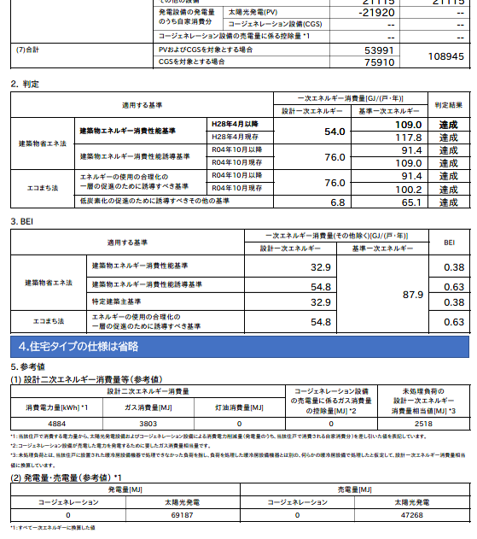
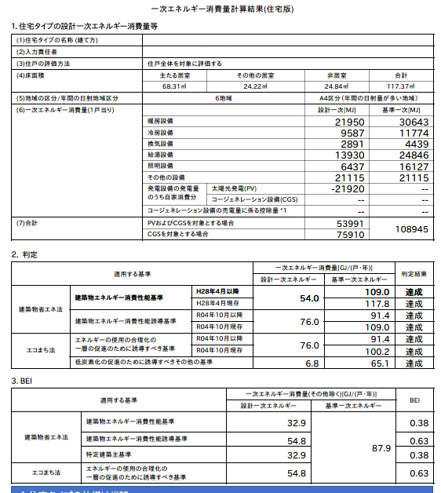
 |  | Atotal・・・ | 住宅(住戸)の床面積の合計 | ｍ2

 |  | ET・・・ | 設計一次エネルギー消費量 | GJ/年

 |  | 床面積当たりの設計一次エネルギー消費量（ETA） |  | MJ/(m2・年)

2)設計一次エネルギー消費量の削減率の算出
 |  | E=(ES／Atotal)／ETA×100

 | ①売電分を含めた削減率の算出
 |  | ES・・・ | エネルギー利用効率化設備による
 |  |  | 設計一次エネルギー消費量の削減量
 |  |  | (自家消費分＋売電分) | MJ/年

 |  | 設計一次エネルギー消費量の削減率（E） |  | %

 | ②売電分を除いた（自家消費のみ）削減率の算出
 |  | ES・・・ | エネルギー利用効率化設備による
 |  |  | 設計一次エネルギー消費量の削減量
 |  |  | (自家消費分) | MJ/年

 |  | 設計一次エネルギー消費量の削減率（E） |  | %

1)の計算結果を入力
2)-①の計算結果を入力
2)-②の計算結果を入力
評価書に表示をさせたい項目に
チェックを入れてください。
